面单标准1
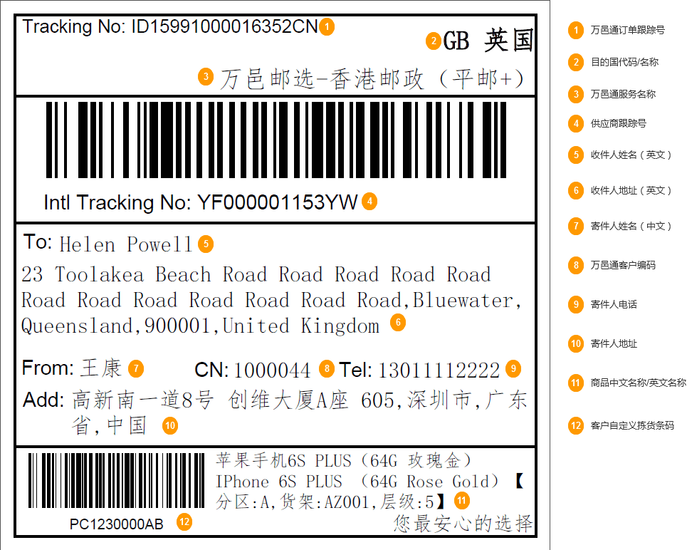
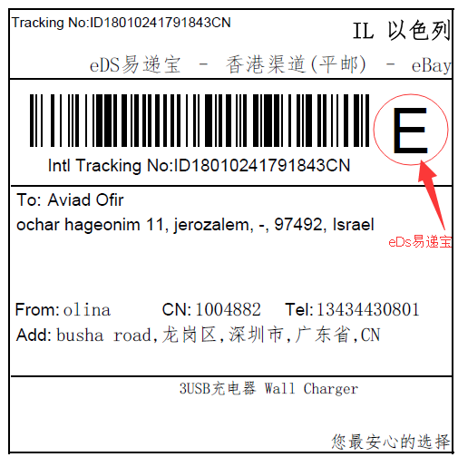
1.面单大小标准：10*10

面单标准2
10*10 | 依国家简码
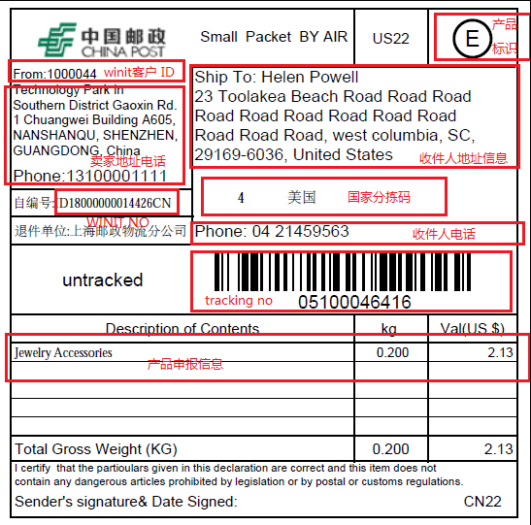

 | 上海邮政物流分公司
 | 深圳邮政物流分公司

 | 面单尺寸 | 10*10

面单标准3
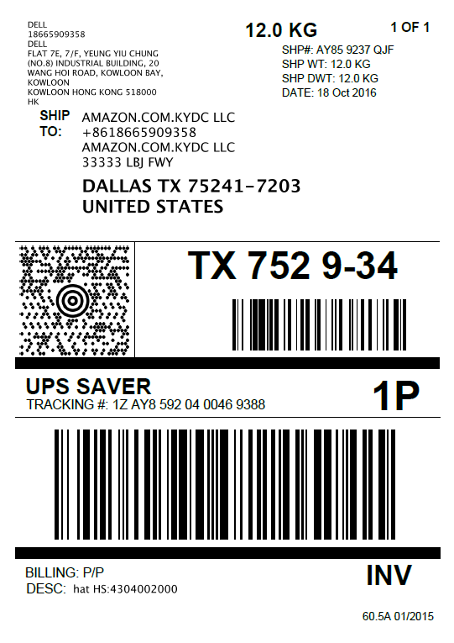
10*15

面单标准4
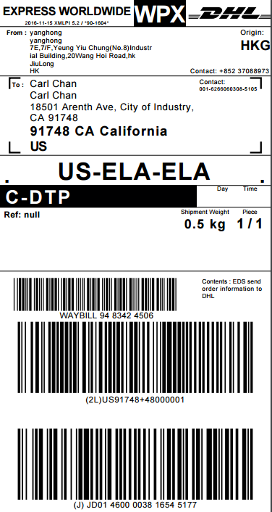
10*20

面单标准5
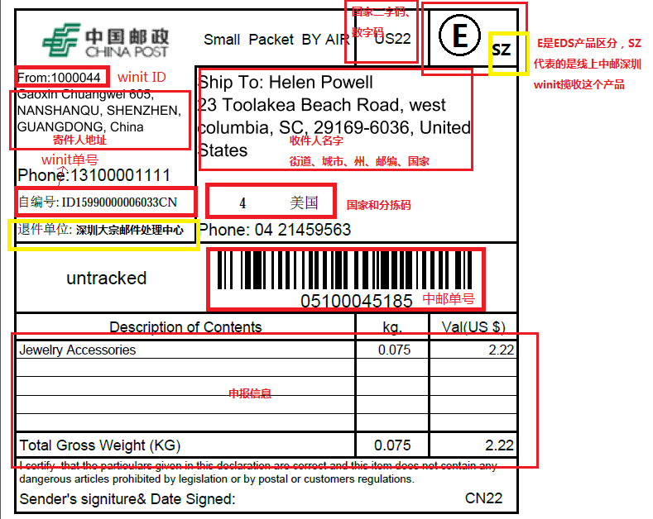
1.【From】：指Winit ID,请客户登陆【万邑联】-》【个人中心】-》【我的资料】，对应的是“Winit AccountID"
2.【自编号】：指Winit单号，指创建ISP万邑邮选订单时返回的【OrderNo】，通常是ID150/ID180开头
3.【退件单位】：面单标准5固定为“深圳大宗邮件处理中心”
4.国家二字码、数字码：请参照sheet【中邮小包+国家码】
5.【E，SZ】：固定
6.国家和分拣码：请参数sheet【中邮小包+国家码】
7.【中邮单号】：指万邑通（Winit）的物流供应商提货的单号，也称跟踪号，即创建ISP万邑邮选订单时返回的【TrackingNo】

